SL_420_SL_500
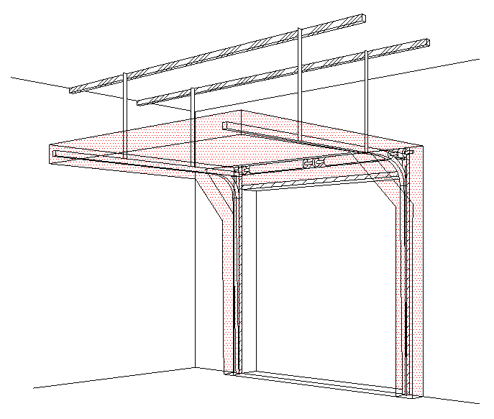
B
 |  |  |  |  |  |  |  |  |  |  |  |  |  |  |  |  | STANDARDNÍ VEDENÍ (SL) 420, 500
Zvol jazyk: |  |  |  |  |  | Šířka otvoru |  |  | mm |  |  |  |  |  |  |  |  |  | W max 8000 mm; H max 6500 mm; max. 40 m2
Select a language:
Wählen Sie eine Sprache: |  |  | CZ |  |  | Výška otvoru |  |  | mm |  | Prosím, vyplňte pole, která jsou označena barevně!
Wybierz język:
Sélectionner une langue: |  |  |  |  |  | Ovládání
Valige keel
Valitse kieli: |  |  |  |  |  | Typ panelu |  |  |  |  |  |  | ŘEZ A-A
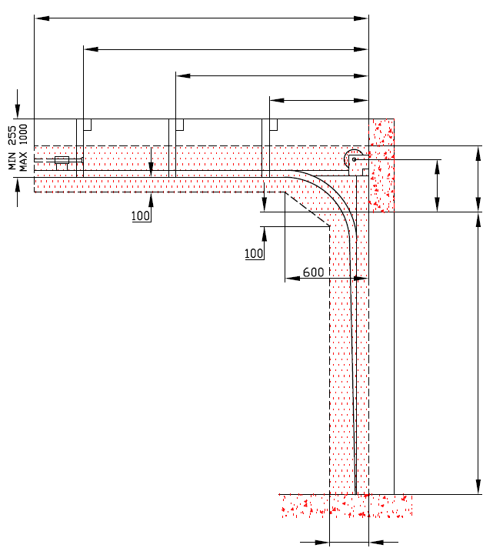
D=
Выберите язык: |  |  |  |  |  |  |  |  |  |  |  | 0
X=
 |  |  |  |  |  | Typ vedení |  |  |  |  |  | 0
Y=
 |  | POHLED ZEVNITŘ |  |  |  |  |  |  |  |  |  |  | 0
Y2=
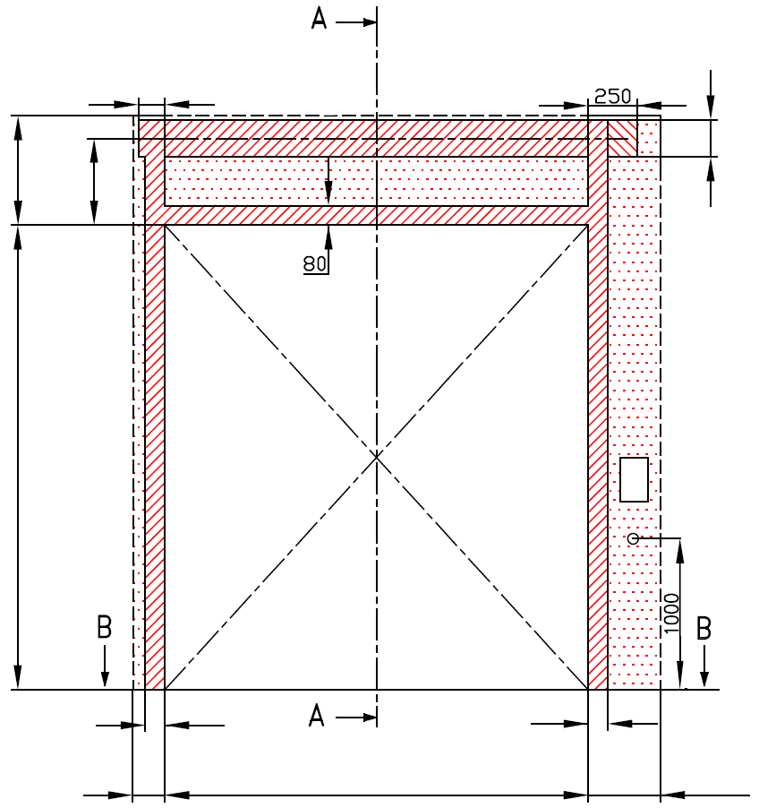
 |  |  |  |  |  |  |  |  |  |  |  |  |  | 0


 |  | 120
420 | 340 |  |  |  |  |  | 160 |  |  |  |  |  |  |  | A= 340 | F=420
F= | A=
 |  |  |  |  |  |  | MONTÁŽNÍ PLOCHA PRO MOTOR ( L nebo R )
 |  |  |  |  |  |  | nezbytný boční prostor pro motor nebo řetězový pohon ( L nebo R ) |  |  |  |  |  |  |  |  |  |  |  |  | Montáž na cihlové zdivo

H=
 |  |  |  |  |  |  | NEZBYTNÝ VOLNÝ PROSTOR |  |  |  |  |  |  |  |  | H=

 |  |  |  |  |  |  |  |  |  |  |  |  |  |  |  |  |  |  |  | Montáž na porobeton
 |  |  |  |  |  |  | montážní plocha pro řídící jednotku motoru, rozměr 250 x 400 mm
 |  |  |  |  |  |  | osa cca 1.400 až 1.500 mm od podlahy

 |  |  |  |  |  |  | zásuvka CEE 16 A, 5P, 400 V, jištěno 6 A (10 A) jističem, proudový chránič I=30 mA
 |  |  |  |  |  |  |  |  |  |  |  |  |  |  |  |  |  |  |  | Montáž na opláštění
 | 125 |  |  |  |  |  | 125

L=
R=
 |  | 100 |  |  | 100
 |  |  |  |  |  |  |  |  |  |  |  |  |  | 250
 | 125 |  | W= | 0 |  |  | 125
 |  |  |  |  |  |  |  |  | sklon podlahy


B
 |  |  | ŘEZ B-B

 | 250

L+W+R=
 |  |  | 250 |  |  |  |  |  |  |  |  |  |  | NEZBYTNÁ MONTÁŽNÍ PLOCHA |  |  |  |  | NEZBYTNÝ VOLNÝ PROSTOR

 |  |  |  |  |  |  |  |  |  |  |  |  |  | MONTÁŽNÍ PLOCHA PRO MOTOR ( L nebo R )

POZNÁMKA:

Plocha, která se montuje, musí být rovná a pevná a všechny montážní plochy musí být v jedné rovině. |  |  |  |  |  |  |  |  |  |  |  |  |  | PRÁCE, KTERÉ MUSÍ BÝT PROVEDENY ZÁKAZNÍKEM PŘED MONTÁŽÍ, POKUD NEBYLO DOHODNUTO JINAK
Otvor musí být svislý a obdélníkový.
Podlaha musí být rovná a vodorovná. |  |  |  |  |  |  |  |  |  |  |  |  |  | Konstrukční:
 |  |  |  |  |  |  |  |  |  |  |  |  |  | Příprava montážních ploch pro vedení vrat a pro pružiny.
Rozměry jsou v mm |  |  |  |  | Ruční ovládání |  |  |  |  | Volný prostor nad překladem
W = | Šířka otvoru |  |  |  | L/R | Obě strany |  |  | min. 125 | F | 420 | 420
H = | Výška otvoru |  |  |  | D | Hloubka vedení |  | H + 490 |  | H < 5500 & W<7000 |  | 420 |  | Nezbytné montážní plochy a volný prostor dle nákresu.
F = | Volný prostor nad překladem |  |  |  | Ovládání elektricky nebo řetězovým převodem |  |  |  |  | H < 7000 |  | 500 |  | Elekrická příprava (pro elektricky ovládaná sekční vrata):
A = | Osa hřídele nad překladem |  |  |  | L/R | Motor nebo řetěz. př. |  |  | min. 375 | Osa hřídele nad překladem |  |  |  | Zásuvka CEE 16 A, 5P, 400 V = zásuvka s nulovým a zemnícím vodičem
L = | Volný prostor vlevo |  |  |  | D | Hloubka vedení |  | H + 660 |  | A | 340 | 340
R = | Volný prostor vravo |  |  |  |  |  |  |  |  | F = 420 | 340 |  |  | Sestavil: |  | Upravil: |  | Schváleno - datum: | Název souboru: |  | Datum: | Měřítko | Formát:
D = | Hloubka vedení |  |  |  |  |  |  |  |  | F = 500 | 380 |  |  | K. Luňák |  | R. Kříž |  | 2019-09-24 | STP |  | 2019-09-24 | - | A3
X = | Kotvící bod č. 1 |  |  |  |  |  |  |  |  |  |  |  |  | http://door-documents.com/en/indy-installation-drawing-sl |  |  |  | STAVEBNÍ PŘIPRAVENOST

Y = | Kotvící bod č. 2
Z = | Variantní montáž pružin |  |  |  |  |  |  |  |  |  |  |  |  |  |  |  |  | STANDARDNÍ VEDENÍ (SL) 420, 500
 |  |  |  |  | Kotvící bod, když je |  | D>=4500
 |  |  |  |  | X | Kotvící bod č. 1 |  | H | 0
 |  |  |  |  | Y | Kotvící bod č. 2 |  | (X/3)*2 | 0 |  |  |  |  |  |  |  |  | STANDARDNÍ VEDENÍ (SL) 420, 500 |  |  | Kód: | Verze:
 |  |  |  |  | Y2 | Kotvící bod č. 3 |  | X/3 | 0 |  |  |  |  |  |  |  |  |  |  |  | 010-1 | 1939

SL_420_SW-R
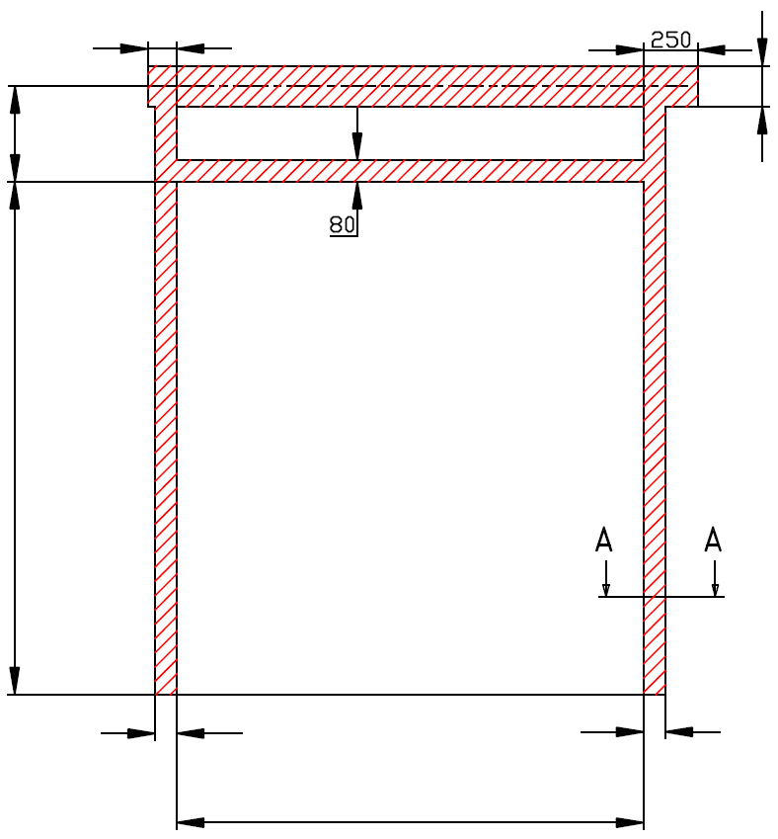
A=
 |  | 120
340 |  |  |  |  |  | 160

H=
0

 |  | 100 |  |  | 100

W=
 |  |  |  | 0


 | STANDARDNÍ VEDENÍ (SL) 420, 500

 | Umístění motoru |  | Na pravé straně

 | Sestavil:

 | Upravil:

 | Datum:

SL_420_SW-L
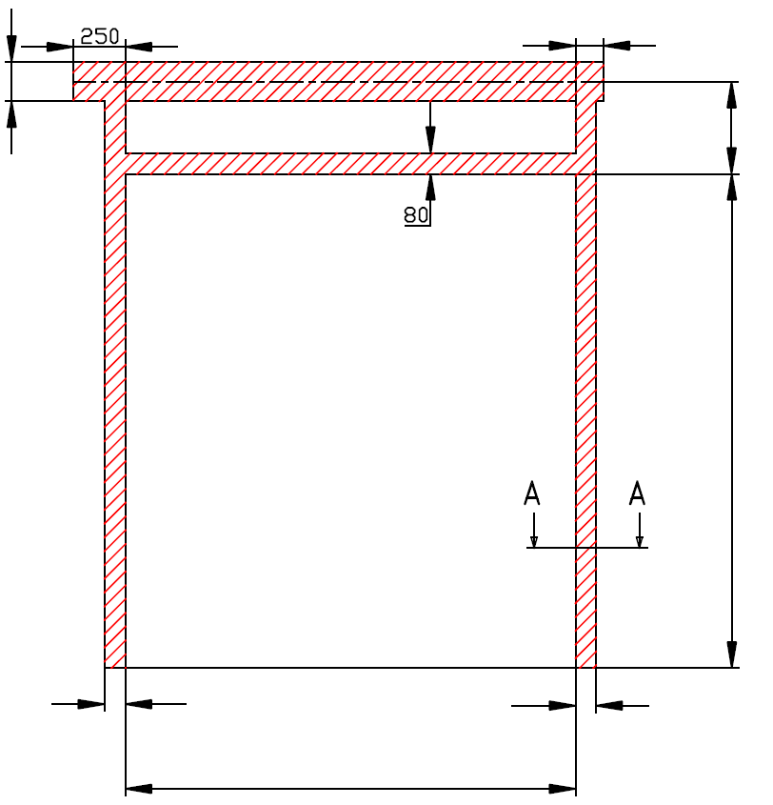
A=
 |  |  | 120
160 |  |  |  | 340

H=

 |  |  |  | 0

 | 100 |  | 100

W=
 |  | 0

 | STANDARDNÍ VEDENÍ (SL) 420, 500

 | Umístění motoru | Na levé straně

 | Sestavil:

 | Upravil:

 | Datum:

